Sheet1
CRMINTTEST-6369 | 1.受理任意带cdma的订单 2,能够生成cep报文 SELECT * from intf_send_data where CUST_ORDER_ID = '' and CHANNEL_NBR ='cep'; | 新装订单：WMX2019102900496097，查询数据库有cep报文，通过
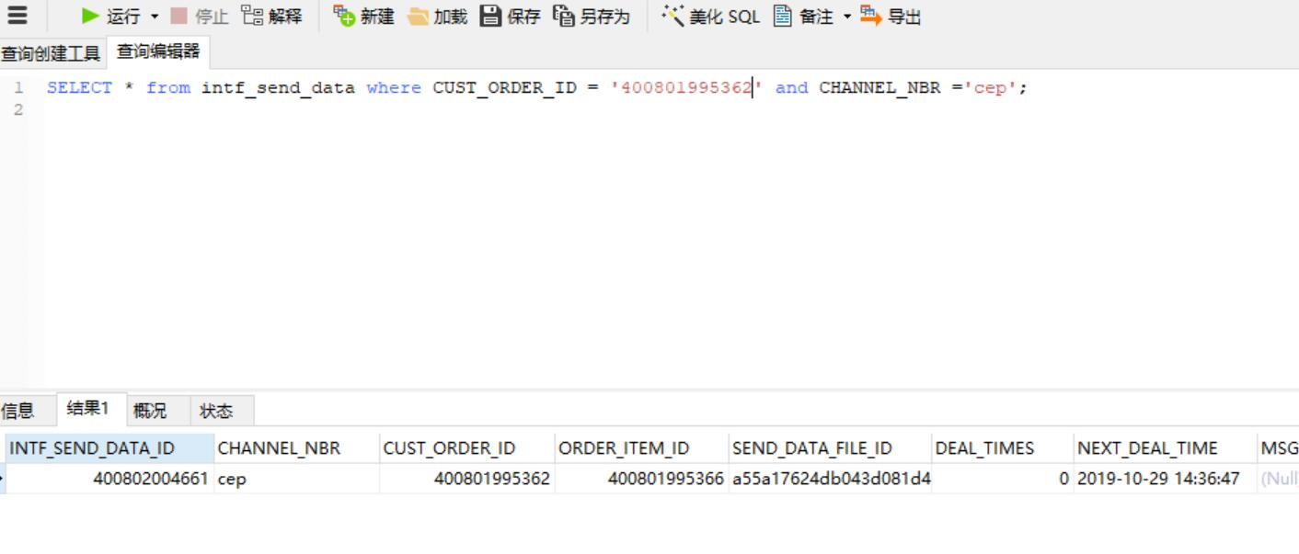

CRMINTTEST-6350 | 受理任意单，结算时查看低交互返回参数产品节点下有orderItemId字段,正常竣工 | 新装订单：WMX2019102900492846，且成功竣工，点击受理后，在fiddler的URL中preview的查看orderItemID，找到该值，通过

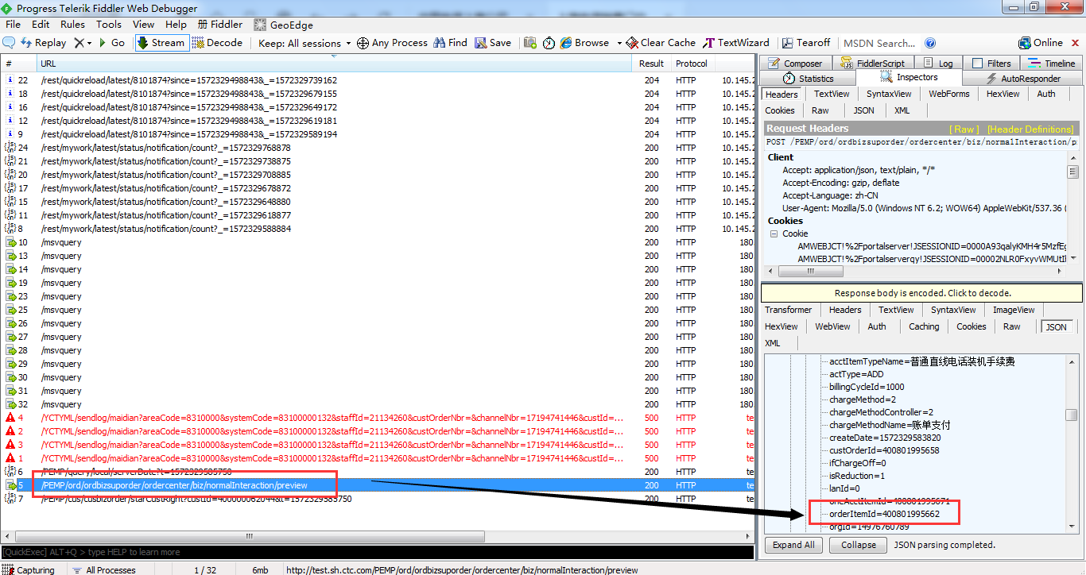



CRMPDBUG-2512 | 1.受理一个有费用的批开，能正常生成订单，且订单能成功自动缴费（案例: 主套餐选择201709-畅享299元套餐(offerId:161838697072), 主产品为移动语音(prodId: 1000001315)） 2.查询任意批量单，能正常展示子单详情 | 批量订单号：BATCH20191029400801932367 ，客户需求单号： WMX2019102900492853，可以查询子订单详情，通过

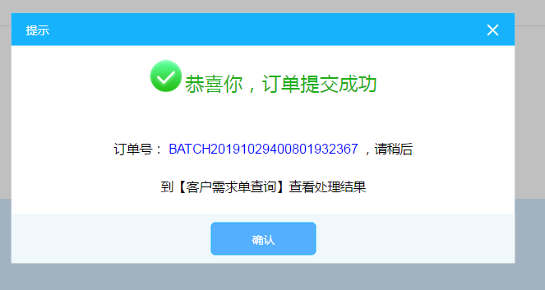

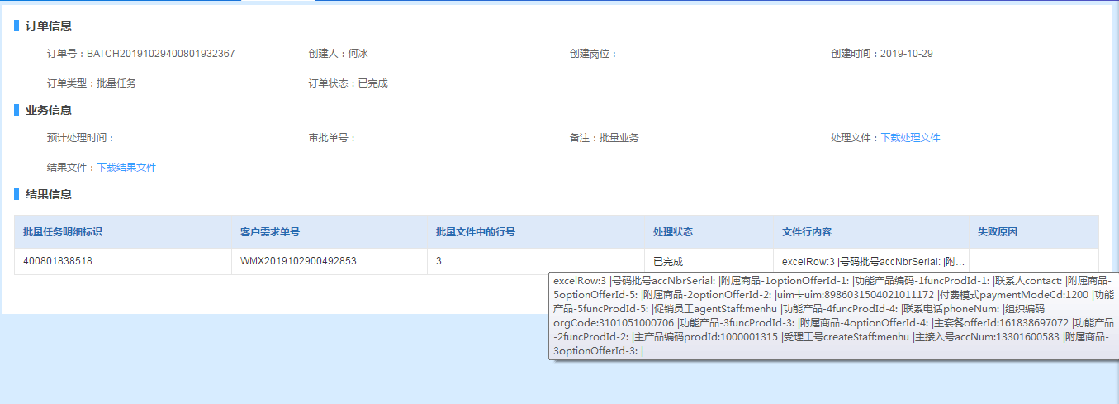

CRMREQ-3101 | 客户中心优化需求：分账序号由前台分页改成后台分页的 | 抓取到了分页的URL：http://test.sh.ctc.com/PEMP/cus/cusbizview/account?custId=400000062044&pageNum=2&pageSize=10&t=1572350241561,通过

